レイアウト
画面仕様 |  | システム名 | ユースケースグループ |  | ユースケース | 作成者 | 作成日 | 更新者 | 更新日
 |  | 航空チケット予約システム | 共通業務 |  | 航空チケット予約システムにログインする | 電電 太郎 | 2014-01-01

画面名 | ログイン画面 |  | 画面ID | A101

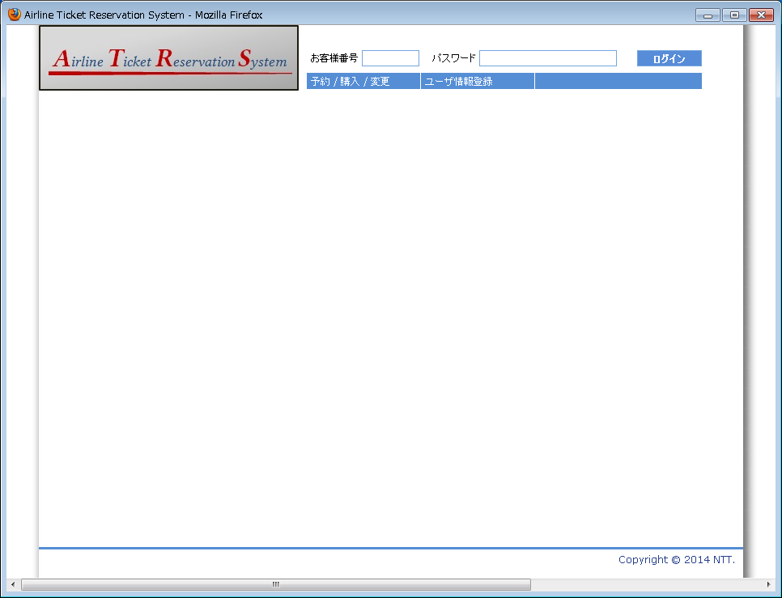
1
4

2
3

ログイン画面
（ヘッダ画面にインクルードされている）

